상품제안서
송월호텔항균타월 180g 2P세트 (코로나백신자수) | 상품코드: S20999

 |  |  |  |  |  |  | 02-713-8555 | www.synergygift.co.kr
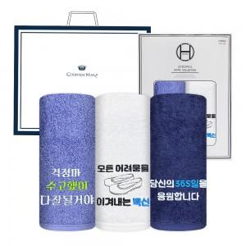

【상세/제작정보】 | <p>수건2매 / 나염인쇄 / 2매창박스 / 쇼핑백 / 배송비 포함입니다.&nbsp;</p>

【인쇄/포장옵션】 | 실크, 자수 / 포장지포장

【공급단가】 | 수량 | 100~ | 300~ | 500~ | 1,000~ | 3,000~
*VAT별도 | 단가 | 12,600원 | 12,390원 | 12,090원 | 11,790원 | 11,590원

【상품 URL】 | https://www.synergygift.co.kr:443/src/goods_detail.php?gdno=20999

